Ark1
Coopertest i 8.x |  |  |  |  |  | løbelængder | kondital | Drenge
elev | køn | omgange | hjørne | afst fra sidste hjørne | bogstav til m |  |  | x |  | x | h(x) | f(x) | Fx) | intervalmidtpunkt | *f(x)
1 | d | 16 | b | 14 | 90 | 2984 | 57 | 30 | 34 | 30 - 34 | 2 | 13% | 12.5% | 32.5 | 4.0625
2 | d | 15 | d | 32 | 0 | 2732 | 50 | 35 | 39 | 35 - 39 | 3 | 19% | 31.3% | 37.5 | 7.03125
3 | d | 15 | a | 28 | 40 | 2768 | 51 | 40 | 44 | 40 - 44 | 2 | 13% | 43.8% | 42.5 | 5.3125
4 | d | 15 | a | 27 | 40 | 2767 | 51 | 45 | 49 | 45 - 49 | 4 | 25% | 68.8% | 47.5 | 11.875
5 | d | 15 | a | 44 | 40 | 2784 | 52 | 50 | 54 | 50 - 54 | 4 | 25% | 93.8% | 52.5 | 13.125
6 | d | 14 | b | 24 | 90 | 2634 | 48 | 55 | 59 | 55 - 59 | 1 | 6% | 100.0% | 57.5 | 3.59375
7 | d | 14 | a | 45 | 40 | 2605 | 47 |  |  |  | 16 |  |  |  | 45
8 | d | 14 | a | 19 | 40 | 2579 | 46
9 | d | 14 | c | 40 | 130 | 2690 | 49
10 | d | 13 | c | 30 | 130 | 2500 | 44
11 | d | 13 | c | 5 | 130 | 2475 | 44
12 | d | 12 | b | 11 | 90 | 2261 | 39
13 | d | 12 | b | 11 | 90 | 2261 | 39
14 | d | 11 | c | 10 | 130 | 2120 | 36
15 | d | 11 | d | 32 | 0 | 2012 | 34 | Piger
16 | d | 9 | c | 45 | 130 | 1795 | 31 | x |  | x | h(x) | f(x) | F(x) | intervalmidtpunkter | *f(x)
1 | p | 14 | c | 37 | 130 | 2687 | 49 | 30 | 34 | 30 - 34 | 3 | 33% | 33% | 32.5 | 10.833333333
2 | p | 12 | d | 6 | 0 | 2166 | 37 | 35 | 39 | 35 - 39 | 5 | 56% | 89% | 37.5 | 20.833333333
3 | p | 12 | d | 6 | 0 | 2166 | 37 | 40 | 44 | 40 - 44 | 0 | 0% | 89% | 42.5 | 0
4 | p | 11 | a | 31 | 40 | 2051 | 35 | 45 | 49 | 45 - 49 | 1 | 11% | 100% | 47.5 | 5.2777777778
5 | p | 11 | a | 34 | 40 | 2054 | 35 | 50 | 54 | 50 - 54 | 0 | 0% | 100% | 52.5 | 0
6 | p | 11 | a | 27 | 40 | 2047 | 35 | 55 | 59 | 55 - 59 |  | 0% | 100% | 57.5 | 0
7 | p | 10 | b | 17 | 90 | 1907 | 32 | 2900 | 3099 |  | 9 |  |  |  | 37
8 | p | 10 | b | 16 | 90 | 1906 | 32
9 | p | 10 | b | 15 | 90 | 1905 | 32
Coopertest i 8. x - Sumkurve
 |  |  |  |  |  |  |  |  |  |  |  |  | diskriptorer
Coopertest i 8. x - Histogram
 | drenge | piger
30 - 34 | 2 | 3
35 - 39 | 3 | 5
40 - 44 | 2 | 0
45 - 49 | 4 | 1
50 - 54 | 4 | 0
55 - 59 | 1
 |  |  |  |  |  |  |  |  |  |  |  |  |  | drenge | pigerne
 |  |  |  |  |  |  |  |  |  |  |  |  | gennemsnit | 45 | 37
 |  |  |  |  |  |  |  |  |  |  |  |  | mindsteværdi | 32.5 | 32.5
 |  |  |  |  |  |  |  |  |  |  |  |  | 1. kvartil | 42.5 | 32.5
 |  |  |  |  |  |  |  |  |  |  |  |  | median | 47.7 | 37.5
 |  |  |  |  |  |  |  |  |  |  |  |  | 3. kvrtil | 52.5 | 37.5
 |  |  |  |  |  |  |  |  |  |  |  |  | max-værdi | 57.5 | 57.5

 |  |  |  |  |  |  |  |  |  |  |  |  | coopertest i 8. x sumkurve

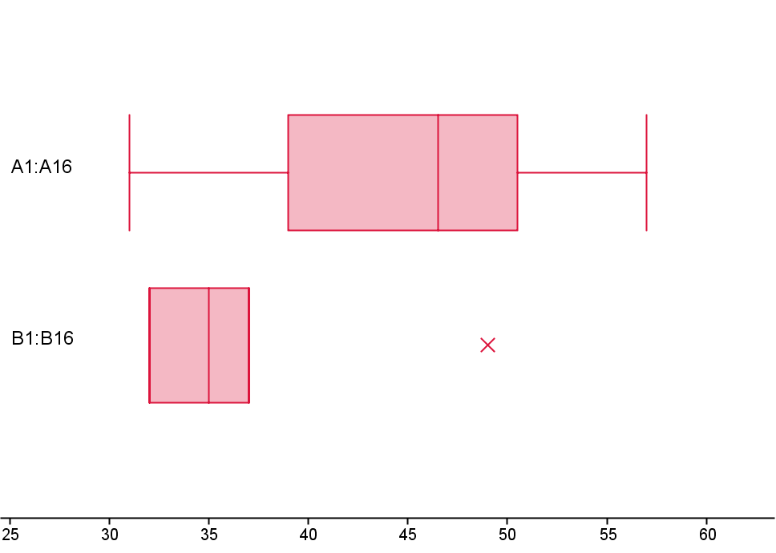

drenge

piger

